상품제안서
엑티몬 고속 15W Z폴드 차량용 무선 충전기(C-TYPE) | 상품코드: F32278

 |  |  | 02-412-0044 | www.easy1.co.kr
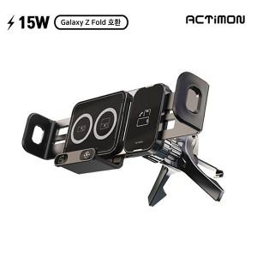

【상세/제작정보】

【인쇄/포장옵션】 | 레이저 / 개별종이케이스

【공급단가】 | 수량 | 100~
*VAT별도 | 단가

【상품 URL】 | https://www.easy1.co.kr:443/src/goods_detail.php?gdno=32278

